暗網網址
編號 | 類別 | 項目 | 名稱 | 網址 | 備註
1 | 暗網 | 資料外洩 | Hacked databases store | cards7ndxk4fuctkgwmeq46gx6bhzt57sg4l2nbwa2p3vjnvq4trhkad.onion
2 | 暗網 | 資料外洩 | 交易市场 | http://xxxxxxxxxs6qbnahsbvxbghsnqh4rj6whbyblqtnmetf7vell2fmxmad.onion/
3 | 暗網 | 資料外洩 | Dark Web Onion Directory | http://666666666tjjjeweu5iikuj7hkpke5phvdylcless7g4dn6vma2xxcad.onion/?c=8157630
4 | 暗網 | 資料外洩 | Vice Society | http://vsociethok6sbprvevl4dlwbqrzyhxcxaqpvcqt5belwvsuxaxsutyad.onion/
5 | 暗網 | 勒索軟體 | LOCKBIT3.0 | http://lockbitapt6vx57t3eeqjofwgcglmutr3a35nygvokja5uuccip4ykyd.onion/
6 | 暗網 | 搜尋引擎 | The Hidden Wiki | http://zqktlwiuavvvqqt4ybvgvi7tyo4hjl5xgfuvpdf6otjiycgwqbym2qad.onion/wiki/index.php/Main_Page
7 | 暗網 | 搜尋引擎 | Torch | http://xmh57jrknzkhv6y3ls3ubitzfqnkrwxhopf5aygthi7d6rplyvk3noyd.onion/ | 強大暗網搜尋引擎
8 | 深網 | 搜尋引擎 | DEEP LINK GUIDE | http://deepmlzxkh7tpnuiv32nzzg6oxza4nvpd6b7ukujwxzgxj2f33johuqd.onion/
9 | 暗網 | 搜尋引擎 | TOR66 | http://tor66sewebgixwhcqfnp5inzp5x5uohhdy3kvtnyfxc2e5mxiuh34iid.onion/
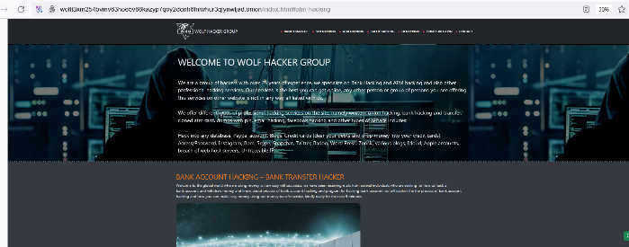
10 | 深網 | 駭客組織 | WOLF HACKER GROUP | http://wolft3xm254bvmv63hoe5v66kazyp7qoy2donh6fniwhur3qfynwljad.onion/index.html#atm-hacking | 有針對銀行的駭客攻擊(尚未細查)

